关卡编辑器
一、关卡编辑器功能
1、场景主角出生点
 | 小圆点（编辑器默认模型），可自由拖动位置 |  |  |  |  |  |  | 建议直接用奎爷定名字的方式确定刷新点位置及确定朝向，没有设置的时候报错。
 | 多人副本中时，可设置多个出生点，分别对应各个队员 |  |  |  |  |  |  | 刷新点支持延迟刷新，方便剧情播放。
 | 主角佩带伙伴和宠物时，每个单位将相隔一定距离 |  |  |  |  |  | 宠物无需单独添加刷新点，和主角按固定规则出现即可。
 | 角色朝向： | 可在编辑器中旋转调来整朝向，模型在编辑后最终面向的方向为默认出生朝向
 | 出场方式： | 读取美术资源ID（包括出场特效，出场动画）
 | 增加新出生点：增加新的出生点，相应出生点信息需要填写（不填写报错提示），单人副本中设置多个出生点将随机

刷新点编辑

二、事件编辑
1、事件触发条件
 | 支持多个条件达到才触发事件
 | 事件必须拥有触发条件和触发结果，否则提示报错
 | 事件中的信息漏填或填错，将会提示报错
 | 事件触发的顺序按照事件创建的排序进行 |  |  |  | 运行中部分事件可跳过中间环节即：每个战斗阶段触发都有一些时间间隔，2秒内，游戏以最后触发的条件为主，触发死亡或者无敌状态的事件，优先处理。
 |  |  |  |  | 新增两个触发条件：关卡阶段和离开关卡，用于回查阶段事件，以及清空当前副本之前阶段创建的单位。
 | ①指定怪物达到某个状态（死亡、血量为50%等）
 |  | 怪物ID：填写怪物ID
 |  | 怪物状态：血量达到某值、无敌等状态，持续补充
 |  | 血量达到某值
 |  | //HP百分比：触发事件的血量百分比，范围为：0~100%，填“0”为怪物死亡触发
 |  | 无敌
 |  | //效果时长：无敌效果的时间，单位为秒 |  |  |  | 怪物相关的，关于无敌，石化，禁止移动等，必须在进入下个事件前解除。否则报错
 |  |  |  |  |  | 支持指定物件，限定只接受某个类型技能伤害。
 | ②进入到指定区域 |  |  |  |  |  |  |  | 区域的编辑要单独分出来作为事件的工具
 |  | 为圆形范围，可设置大小、位置
 |  | 延迟时间：延迟时间后，才触发事件

 | ③指定NPC出现 |  |  |  | ③是否第一次通关该关卡
 |  | NPCID：填写怪物ID或NPCID |  |  |  | 添加引导ID

出生点ID
1
出场方式
1001
 | ④进入关卡后指定时间
 |  | 触发时间：填写进入关卡后，事件触发事件，单位为（秒）
出生点ID
2
出场方式
1001
增加新出生点
 | ⑤刷新点死亡
 |  | 指刷新点出现的怪物全消灭
 |  | 刷新点ID：填写刷新点ID

事件触发条件：
进入关卡时
删除
延迟时间：
0
秒
2、事件类型
 | ①播放动画
 |  | 场景动画：填写相应的美术资源ID
事件触发条件2：
刷新点死亡
删除
刷新点ID：
1
 | ②剧情动画
 |  | 剧情动画在编辑器也是以ID形式填写
 |  | 剧情动画分为文字动画和剧情动画
增加新条件
 |  | 文字动画由策划自行配表达到效果
 |  | 剧情动画需要由美术制作，程序加载美术资源
 | ③刷新点
 |  | 填写刷新点ID
事件触发结果：
刷新点
删除
 |  | 刷新方式分为范围刷新和指定点刷新
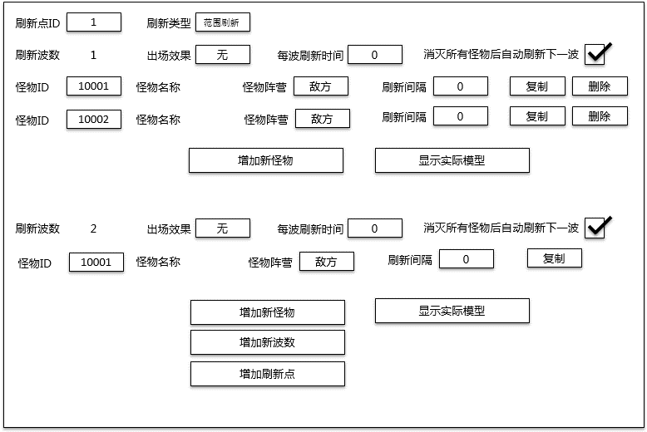
 | 范围刷新
删除刷新点
 | 可设置圆形区域，怪物在该区域中随机出现，多个怪物刷新出来相隔一定距离（距离待定），怪物方向默认朝向主角
 | 可在编辑器中设置圆形区域（编辑器默认模型）位置、范围
 | 刷新点ID：自动按从小到大的阿拉伯数字命名，范围：1~999
 | 刷新类型：指定点刷新和范围刷新，默认为范围刷新，选择刷新方式后，显示相应的配置信息
 | 刷新波数：设置怪物刷新波数，范围1~99，默认为1波怪物
 | 怪物朝向：默认为朝向主角，可旋转
 | 出场效果：填写美术资源ID，BOSS型怪物填“无”，默认读取配置表“怪物出场动画”字段
 | 是否消灭所有怪物后自动刷下一波：为勾选信息
 | 每波刷新间隔时间：每波怪刷新完后，间隔时间后，自动刷新下一波。当勾选上条信息，为击败所有怪物且间隔时间后，自动刷新下一波
 | 怪物ID：填写所需要的怪物ID，怪物的属性、外形等都在怪物配置表
 | 显示实际模型：点击按钮后，加载出所填写怪物ID的模型效果和怪物名称
 | 缩放模型：在一定范围内，可缩放模型的大小
 | 复制：点击按钮后，自动复制一条相同数据的怪物
 | 删除：点击按钮后，删除该条数据怪物
 | 怪物阵营：可设置已方、敌方、中立，默认为敌方
 | 每只怪刷新间隔时间：每只怪物刷新后，间隔时间后，自动刷新下一只怪，单位为秒
 | 增加新怪物：点击后，增加新的一批怪物，相应怪物信息需要填写
 | 增加新的刷新点：点击后，增加新的刷新点，相应刷新点信息需要填写
增加新波数
增加刷新点
增加新事件结果
 | 指定点刷新
 | 可设置指定点位置刷新怪物
 | 可在编辑器中设置刷新点的位置
 | 刷新点ID：同上
 | 刷新类型：同上
 | 刷新波数：同上
 | 怪物朝向：同上
增加新事件
 | 出场效果：同上
 | 是否消灭所有怪物后自动刷新下一波：同上
 | 每波刷新间隔时间：同上
 | 怪物ID：同上
 | 显示实际模型：同上
 | 复制：同上
 | 删除：同上
 | 怪物阵营：同上
 | 每只怪刷新间隔时间：同上
 | 增加新怪物：同上
 | 增加新的刷新点：同上

 | ④刷新NPC
 | 设置机关、阻碍物和可破坏道具
 | 可自由拖动位置
 | NPCID：填写所需的NPCID
 | NPC朝向：可旋转调整朝向
 | 显示实际模型：点击按钮后，加载出所填写NPCID的模型效果和NPC名称
 | 缩放模型：在一定范围内，可缩放模型的大小
 | 增加新NPC：点击后，增加新的NPC，相应信息需要填写
 | 其他属性通过配置表的设定

 | ⑤关卡失败
 | 按关卡挑战失败处理

 | ⑥关卡胜利
 | 按关卡挑战胜利处理
 |  |  | 所有事件在切换关卡进度，或者切换副本时。必须都调用一次关卡推荐或者离开副本事件，并且清除创建的任何东西。

三、指引方向
 | 可设置指引点，角色模型到达指引点后，将指向下一个指引点
 | 主角进入战斗模式后，指引方向将消失，消灭区域所有怪物后，才再次显示出来，指引下一个怪物区域
 | 指引方向将随着主角移动而相应的调整
4
2

1
3

出生点
怪物区域1
怪物区域2
BOSS区域

 | 可设置指引点位置、大小
 | 指引点ID：自动按从小到大的阿拉伯数字命名，范围：1~999
 | 这个用规则和地图来限制 不在编辑器里实现

四、怪物巡逻路径
 | 可设置怪物的巡逻路径，当怪物行走自动触碰到阻碍物时，会自动避开
 | 可针对怪物或刷新点使用（刷新点：刷新点的出现的怪物都使用该巡逻方式）

 | 巡逻模式：循环巡逻和单向巡逻

A
B
 | 循环巡逻
 |  |  |  |  |  |  | 建议做成点击某个按钮后，在场景内添加锚点。编辑器自动记录锚点顺序。再次点击按钮，则锚点状态取消。

A
B
 | 单向巡逻

 | 路径点：每个路径直接都有直线连接
 | 增加路径点：增加新的路径点

四、通关条件
 | 添加可视化关卡通关评价选项。

 | 星级判断涉及参数：
 | 序号 | 参数条件 |  | 偏向关卡类型
 | 1 | 指定目标生命高于x%通关。（可以是自己或指定单个目标） |  | 用于普通关卡或护送关卡
 | 2 | 在X秒内通关。 |  | 偏向通用关卡
 | 3 | 开启X个宝箱或者隐藏宝箱。 |  | 偏向场景探索
 | 4 | XXX目标存活或XXX目标击杀。 |  | 偏向场景探索
 | 5 | 比友军更早到XX点，或击杀XX怪。 |  | 同NPC竞赛
 | 6 | 某类型怪出生数量少于XX。 |  | 刷棋副本等，考验玩家爆发力或者续航能力
 | 7 | 完成一次N连杀。（自己不死就累计次数）
 | 8 | XX怪和YY怪死亡时间相距不超过N秒。 |  | 击杀技巧类型副本，要求控制BOSS血量，然后集火迅速击杀
 | 9 | 击杀XX怪N只。 |  | 可结合NPC竞赛，考验玩家操作反应等。
 | 10 | 达成N次3杀。 |  | moba
 | 11 | 只使用特定武器通关。
 | 12 | 使用N次指定攻击方式（如背击、QTE等、打出场景外）通关。
 | 13 | 没有带宠物或者只带特定宠物通关（比如只带攻击型宠物）。
 | 14 | 进入异常状态（触发机关陷阱）少于N次的情况下通关。
 | 15 | 被攻击次数少于N次（包括无伤）的状态下通关。
 | 16 | 打碎一定数量的物品通关。

